chitiet
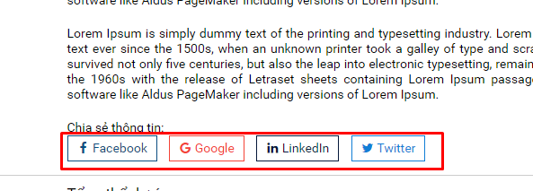
1) Tách ra mỗi ngân hàng là 1 hình. Hiện tại tất cả các ngân hàng chỉ nằm trong 1 hình.

2) Bổ sung thêm button < > ở dự án liên quan

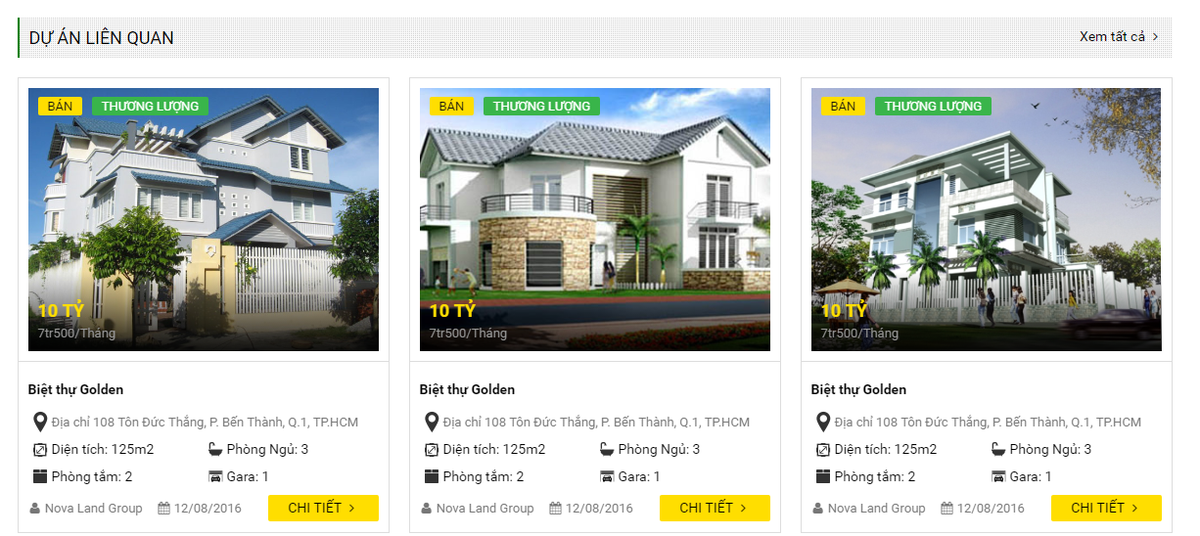

3) Nhìn khó phân biệt được đâu là title đâu là nội dung. Chỉnh lại cho dể nhìn hơn
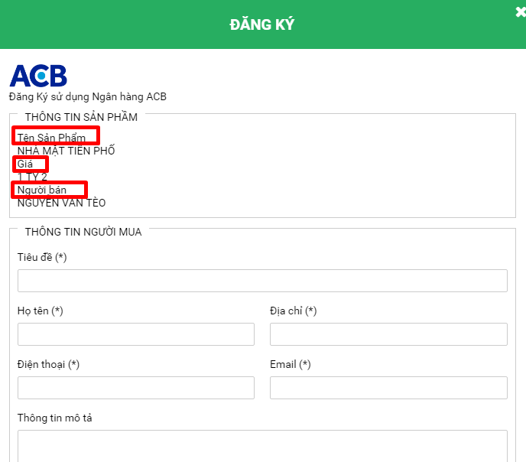

4) Chỉnh cho các button facebook , google linkedin, twitter có with bằng nhau

moigioi-detail
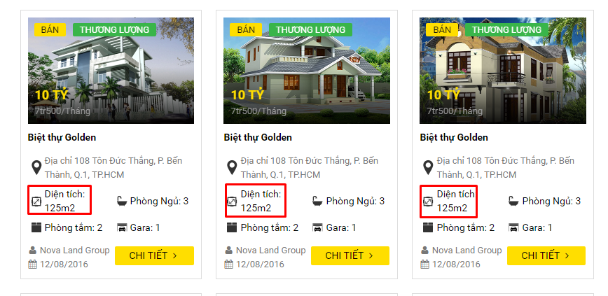
1) chị chuyển cho nó nằm ở dưới cùng và chỉ 1 mình đó 1 hàng yk chị

dangtin2
1) Hãy chuyển lại thẳng hàng với button mua tin
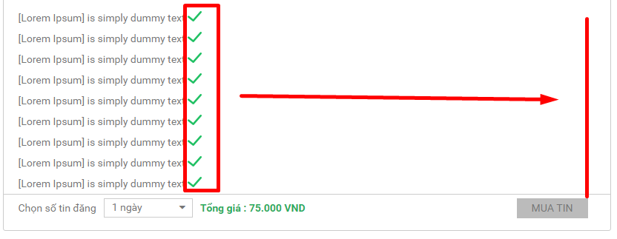

2) Tách nội dung ở step2-1 thành 1 trang riêng

naptien
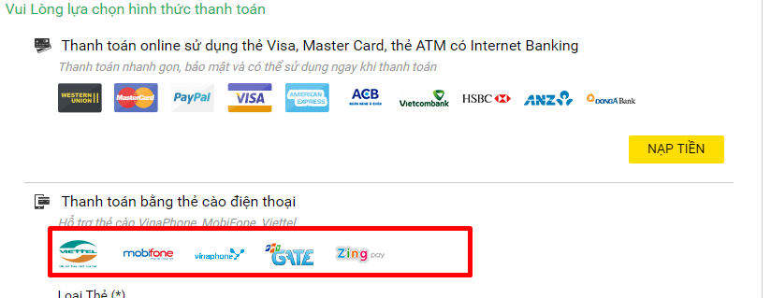
1) Cắt các hình vina,viettel... ra thành từng image riêng. Hiện tại đang chung 1 hình
làm giống thanh toán thẻ visa đã tách ra thành từng hình

popup
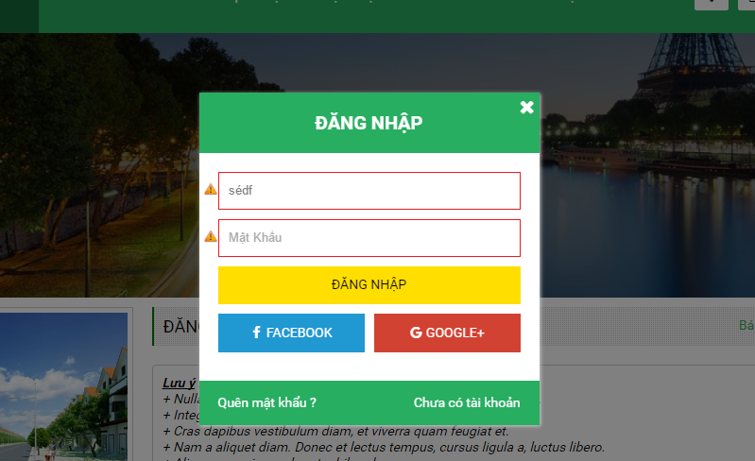
1) Ở tất cả các popup gặp tình trạng này. Ví dụ ở popup đăng nhập

Khi click button đăng nhập nhiều lần thì thanh scroll ở trang chính(trang bị mờ) tự chạy
Mong muốn: khi show popup thì nội dung ở trang chính sẽ không scroll được

mobile_timkiem
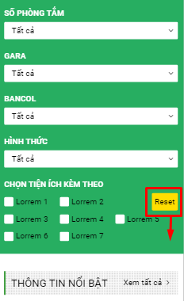
1 ) cho xuống bên dưới mũi tên

mobile_trangchu
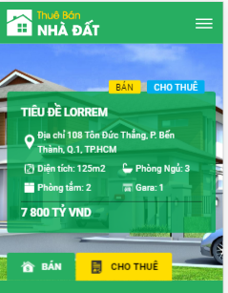
cho thêm button < >

mobile_note
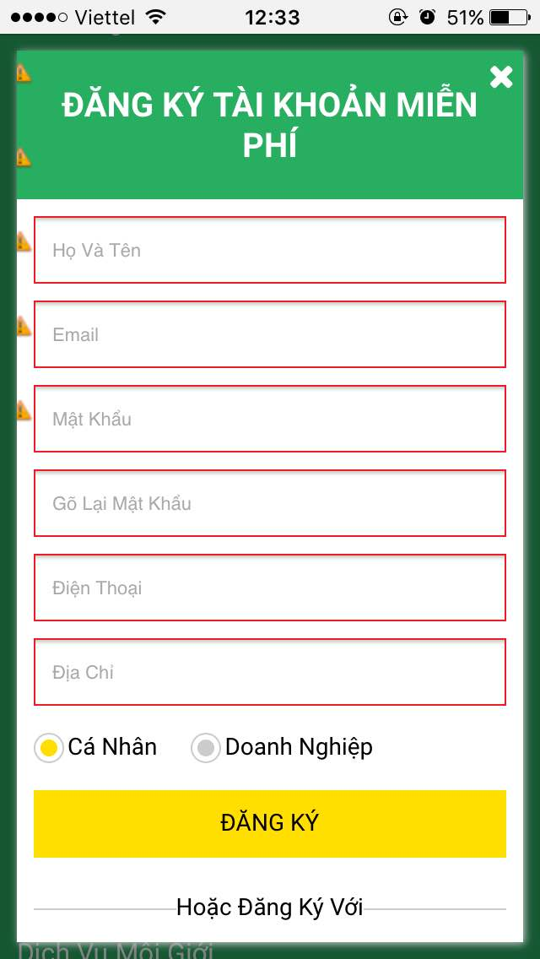
1)còn thiếu buton < > trên mobile trên web thì có: có cách nào không vì người dùng đâu biết còn thông tin nữa để kéo qua bên phải xem chị?

2) icon bị mất 1 miếng ở màn hình đăng ký, đăng nhập

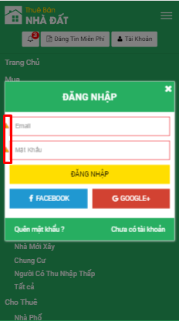

3) màn hình đăng tin khoảng cách heigth giữa item này mới item kia không đều nhau
ví dụ: phường xã thì heigth to hơn Đường/Phố

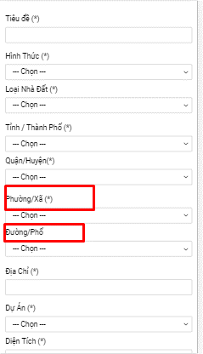

4) Ở màn hình đang tin 2

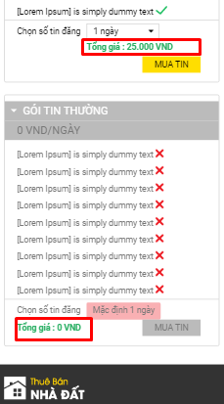

 |  | Tổng giá cho nằm ở vị trí giống như ở gói VIP

5) | Bị lồi ra ngoài 1 miếng
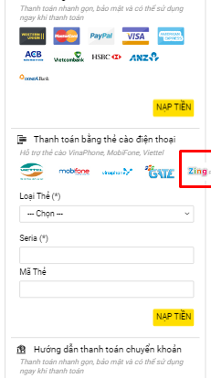

6) cho hiển thị phần bên dưới ở trang quanlytin và lichsugiaodich đồng nhất về kích thước
Hiện tại 2 trang này đang khác nhau 1 bên thì full màn hình, một bên thì không full

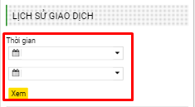
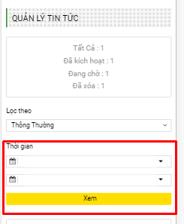

7) khi e không nhập bấm dăng ký thì thấy bị lệch thế này

